Sheet1
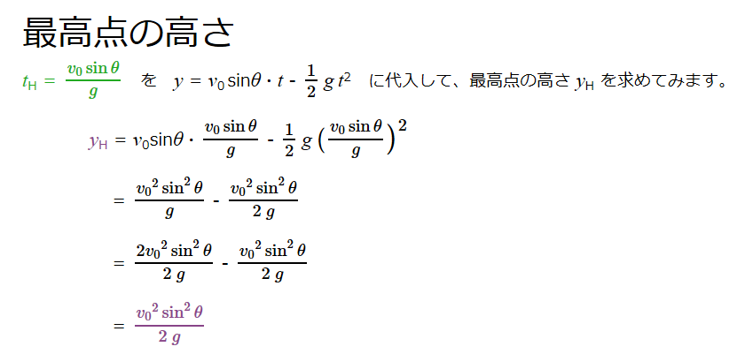
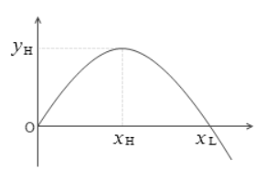
速度 | 100000 | ｍ／H | 10.0 | ｍ/ｓ
重力加速度 | 9.805 | ｍ／ｓ2
距離 | 78.7 |  | 10.2

x | y |  | x | y
0 | 0 |  | 0 | 0
0.2 | 0.1994917088 |  | 1 | 0.90195
0.4 | 0.3979668352 |  | 2 | 1.6078
0.6 | 0.5954253792 |  | 3 | 2.11755
0.8 | 0.7918673408 |  | 4 | 2.4312
1 | 0.98729272 |  | 5 | 2.54875
1.2 | 1.1817015168 |  | 6 | 2.4702
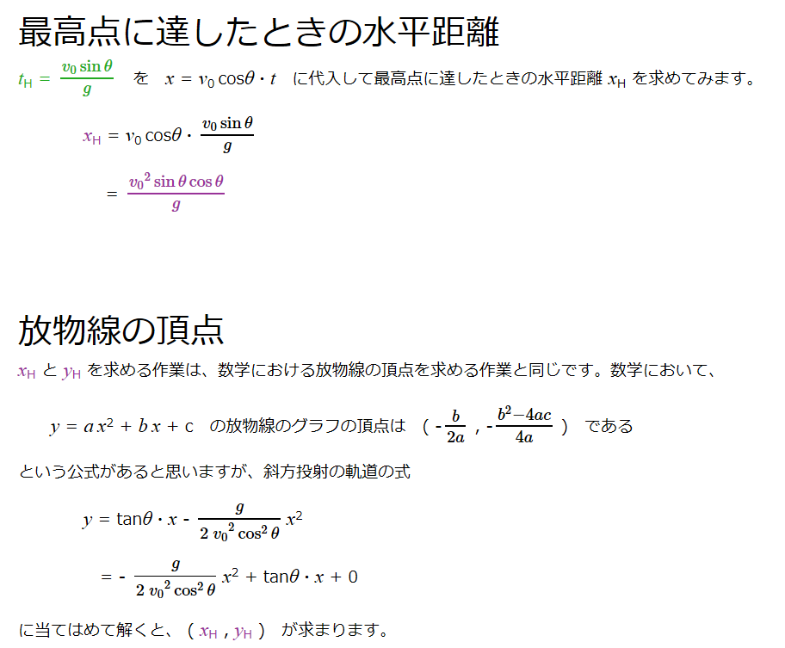
1.4 | 1.3750937312 |  | 7 | 2.19555
1.6 | 1.5674693632 |  | 8 | 1.7248
1.8 | 1.7588284128 |  | 9 | 1.05795
2 | 1.94917088 |  | 10 | 0.195
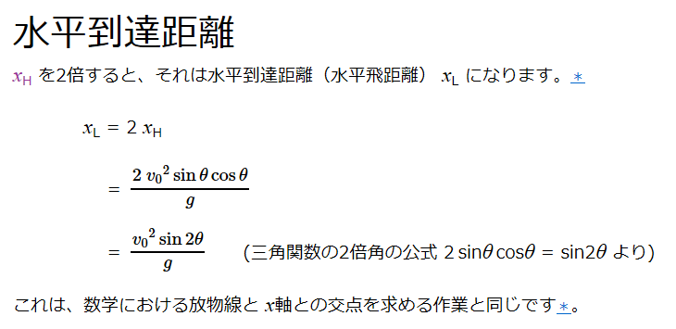
 |  |  | 11 | -0.86405

